1
工程款支付证书 |  |  |  |  |  |  |  |  |  |  |  |  |  |  | 本次
工程名称 |  | 金叶大道（永和路-G40段）两侧配套工程 |  |  |  |  |  |  |  |  | ERP编号 | 7969 | 档案编号 | CD2017-084 | CD2017-084 | 80 | 7969 | 金叶大道（永和路-G40段）两侧配套工程 | 2017.8.7 | 13399772.66 | 王文伍 | 120日历天 | 六安市 叶集区 | 六安办事处高翔18654133119 | 王广耀 13905643166 | 中标（安徽柱石） | 经营部 | 李想 | 有 | 3567.57 | 59.40 | 107.03 | 71.35 | 178.38 | S170401
合同金额 |  | 13,399,772.66 |  | 中标 日期 | 2017.8.7 |  | 已 供 工程资料 |  |  |  |  | 庐江 | 责任 单位 | 六安高翔18654133119
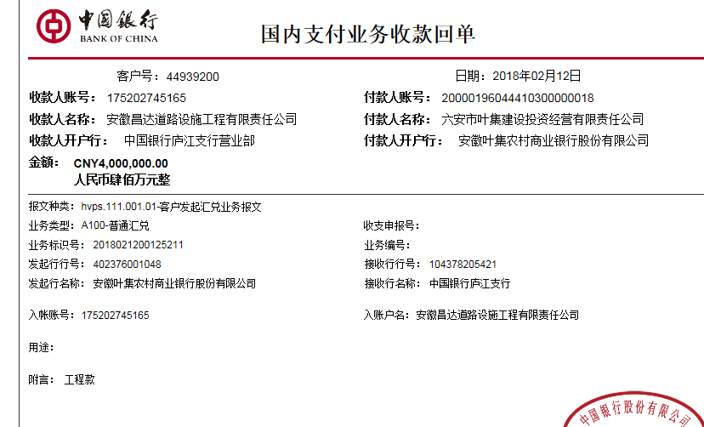
决算金额 |  |  |  | 竣工 日期 |  |  |  |  |  |  |  | 合肥 | 责任人 | 王广耀 13905643166
序号 | 工程款到账 |  |  | 开票情况 |  | 管理费 |  | 代缴税金 | 其他扣款 |  | 预留款 |  | 实际支付
 | 日期 | 账户 | 金额 | 日期 | 金额 | 比例 | 金额 | 金额 | 金额 | 备注 | 金额 | 备注 | 户名 | 金额
1 | 2018-02-12 | 中 | 4,000,000.00 | 2018-02-11 | 4,000,000.00 | 3.0% | 120,000.00 | 0.00 | 1,500.00 |  | 246,841.00 | 暂扣24万 | 叶集路桥 | 2,700,000.00
 |  |  |  |  |  |  |  |  |  | 2017.11.13准备合同资料费用1000 +2018.2.7办理涉税事项报告表费用500 |  |  | 王广耀 | 900,000.00
 |  |  |  |  |  |  |  |  |  |  |  |  | 柱石劳务 | 31,659.00

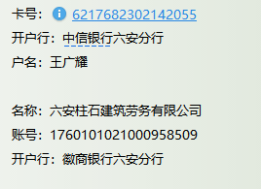

合计 |  | - | 4,000,000.00 | - | 4,000,000.00 | - | 120,000.00 | 0.00 | 1,500.00 | - | 246,841.00 | - | - | 3,631,659.00
本次结算 支付明细 |  | 应支付金额 |  | 3,631,659.00 |  |  |  | 实际支付金额 |  | 小写 | 3,631,659.00
 |  | 已支付金额 |  | 0.00 |  |  |  |  |  | 大写 | 叁佰陆拾叁万壹仟陆佰伍拾玖元整
申请部门 意见 |  |  |  |  |  |  |  | 项目管理 意见 |  | 何总、朱总已同意支付（附表背面截图）。 |  |  |  |  |  |  |  | 企业名称：六安叶集路桥工程有限责任公司 统一社会信用代码：91341500762769692R 地址及电话：安徽省六安市叶集区柳林大道0564-3352019 开户行：徽商银行六安分行营业部 银行账号：1760101021000662188
财务初审 意见 |  |  |  |  |  |  |  | 财务审核 意见
质安初审 意见 |  |  |  |  |  |  |  | 质安稽查 意见
总经理审批 |  |  |  |  |  |  |  | 董事长审批

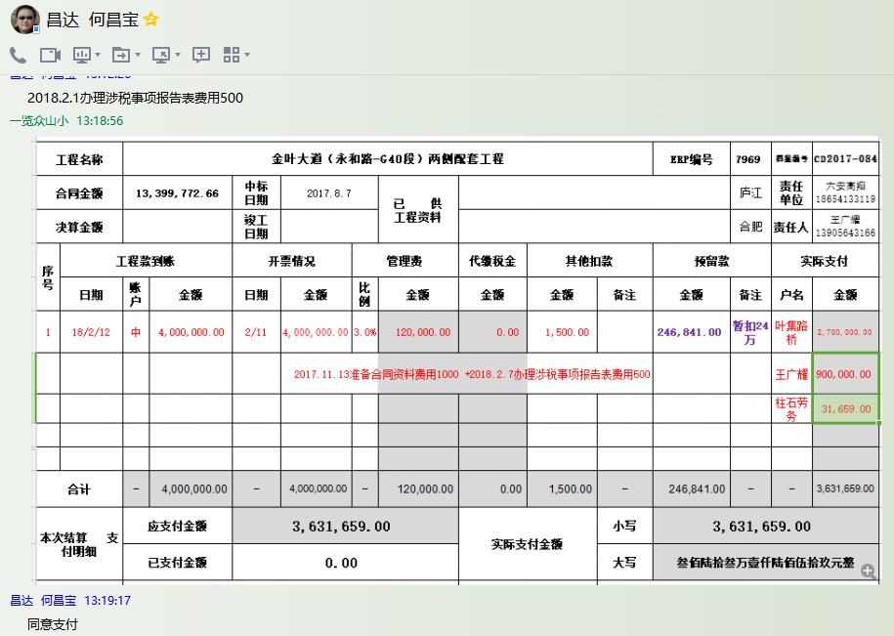

2
工程款支付证书 |  |  |  |  |  |  |  |  |  |  |  |  |  |  | 本次
工程名称 |  | 金叶大道（永和路-G40段）两侧配套工程 |  |  |  |  |  |  |  |  | ERP编号 | 7969 | 档案编号 | CD2017-084 | CD2017-084 | 80 | 7969 | 金叶大道（永和路-G40段）两侧配套工程 | 2017.8.7 | 13399772.66 | 王文伍 | 120日历天 | 六安市 叶集区 | 六安办事处高翔18654133119 | 王广耀 13905643166 | 中标（安徽柱石） | 经营部 | 李想 | 有 | 3567.57 | 59.40 | 107.03 | 71.35 | 178.38 | S170401
合同金额 |  | 13,399,772.66 |  | 中标 日期 | 2017.8.7 |  | 已 供 工程资料 | 中标通知书、合同、验收报告原件 |  |  |  | 庐江 | 责任 单位 | 六安高翔18654133119
决算金额 |  |  |  | 竣工 日期 |  |  |  |  |  |  |  | 合肥 | 责任人 | 王广耀 13905643166
序号 | 工程款到账 |  |  | 开票情况 |  | 管理费 |  | 代缴税金 | 其他扣款 |  | 预留款 |  | 实际支付
 | 日期 | 账户 | 金额 | 日期 | 金额 | 比例 | 金额 | 金额 | 金额 | 备注 | 金额 | 备注 | 户名 | 金额
1 | 2018-02-12 | 中 | 4,000,000.00 | 2018-02-11 | 4,000,000.00 | 3.0% | 120,000.00 | 0.00 | 1,500.00 |  | 246,841.00 | 暂扣 | 叶集路桥7.11退回改付个人 | 2,700,000.00
 |  |  |  |  |  |  |  |  |  | 2017.11.13准备合同资料费用1000 +2018.2.7办理涉税事项报告表费用500 |  |  | 王广耀 | 900,000.00
 |  |  |  |  |  |  |  |  |  |  |  |  | 柱石劳务 | 31,659.00
 | 本次
2 | 2018-05-11 | 中 | 1,350,000.00 | 2018-04-27 | 1,350,000.00 | 3.0% | 40,500.00 | 0.00 | 500.00 |  | -246,841.00 | 退暂扣 | 6材料 | 1,555,841.00
 |  |  |  |  |  |  |  |  |  | 2018.4.25办理涉税事项报告表费用500

合计 |  | - | 5,350,000.00 | - | 5,350,000.00 | - | 160,500.00 | 0.00 | 2,000.00 | - | 0.00 | - | - | 5,187,500.00
本次结算 支付明细 |  | 应支付金额 |  | 1,555,841.00 |  |  |  | 实际支付金额 |  | 小写 | 0.00
 |  | 已支付金额 |  | 1,555,841.00 |  |  |  |  |  | 大写 | 零元整
申请部门 意见 |  |  |  |  |  |  |  | 项目管理 意见 |  | 何总、朱总已同意支付（附表背面截图）。 |  |  |  |  |  |  |  | 企业名称：六安叶集路桥工程有限责任公司 统一社会信用代码：91341500762769692R 地址及电话：安徽省六安市叶集区柳林大道0564-3352019 开户行：徽商银行六安分行营业部 银行账号：1760101021000662188
财务初审 意见 |  |  |  |  |  |  |  | 财务审核 意见
质安初审 意见 |  |  |  |  |  |  |  | 质安稽查 意见
总经理审批 |  |  |  |  |  |  |  | 董事长审批

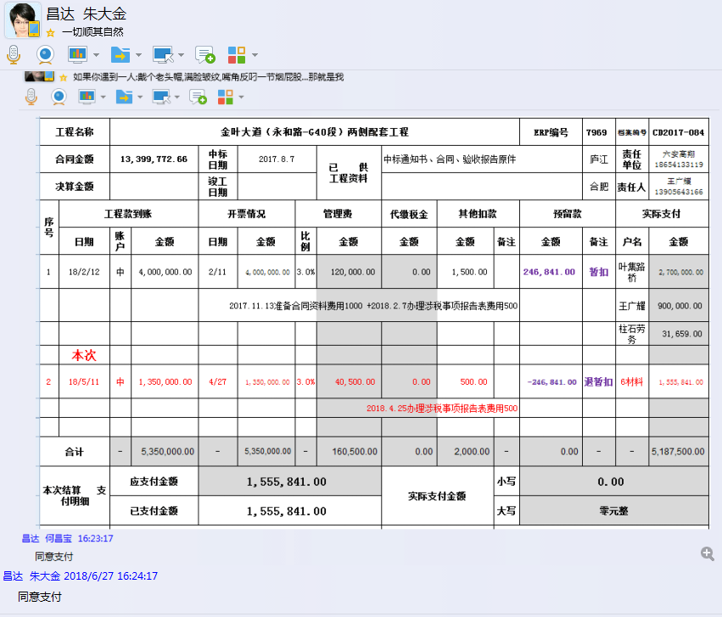

3
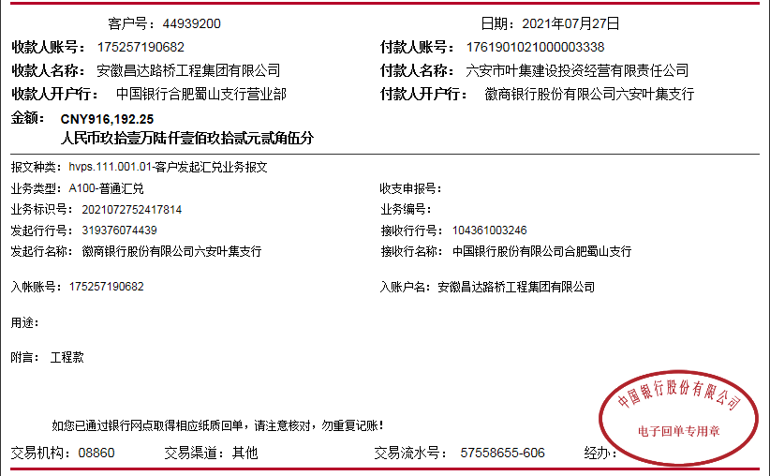
工程款支付证书
工程名称 |  | 金叶大道（永和路-G40段）两侧配套工程 |  |  |  |  |  |  |  |  | ERP编号 | 7969 | 档案编号 | CD2017-084
合同金额 |  | 13,399,772.66 |  | 中标 日期 | 2017.8.7 |  | 已 供 工程资料 | 中标通知书、合同、内部承包协议、竣工验收报告原件、审计 |  |  |  | 庐江 | 责任 单位 | 六安高翔18654133119
决算金额 |  | 8,951,703.21 |  | 竣工 日期 |  |  |  |  |  |  |  | 合肥 | 责任人 | 王广耀 13905643166
序号 | 工程款到账 |  |  | 开票情况 |  | 管理费 |  | 代缴税金 | 其他扣款 |  | 预留款 |  | 实际支付
 | 日期 | 账户 | 金额 | 日期 | 金额 | 比例 | 金额 | 金额 | 金额 | 备注 | 金额 | 备注 | 户名 | 金额
1 | 2018-02-12 | 中 | 4,000,000.00 | 2018-02-11 | 4,000,000.00 | 3.0% | 120,000.00 | 0.00 | 1,500.00 |  | 246,841.00 | 暂扣 | 叶集路桥7.11退回改付个人 | 2,700,000.00
 |  |  |  |  |  |  |  |  |  | 2017.11.13准备合同资料费用1000 +2018.2.7办理涉税事项报告表费用500 |  |  | 王广耀 | 900,000.00
 |  |  |  |  |  |  |  |  |  |  |  |  | 柱石劳务 | 31,659.00

2 | 2018-05-11 | 中 | 1,350,000.00 | 2018-04-27 | 1,350,000.00 | 3.0% | 40,500.00 | 0.00 | 500.00 |  | -246,841.00 | 退暂扣 | 6材料 | 1,555,841.00
 |  |  |  |  |  |  |  |  |  | 2018.4.25办理涉税事项报告表费用500
3 | 2021-07-27 | 中 | 916,192.25 |  |  | 3% | 108,051.10 | 309.47 | 500.00 | 外经证 |  |  | 杨厚林 | 294,000.00
 |  |  |  |  |  |  |  |  | 300.00 | 转账费 |  |  | 张宏伟 | 310,000.00
 |  |  |  |  |  |  |  |  |  |  |  |  | 苏晓明 | 203,031.68

合计 |  | - | 6,266,192.25 | - | 5,350,000.00 | - | 268,551.10 | 309.47 | 2,800.00 | - | 0.00 | - | - | 5,994,531.68
本次结算 支付明细 |  | 应支付金额 |  | 807,031.68 |  |  |  | 实际支付金额 |  | 小写 | 0.00
 |  | 已支付金额 |  | 0.00 |  |  |  |  |  | 大写 | 零元整
申请部门 意见 |  |  |  |  |  |  |  | 项目管理 意见
财务初审 意见 |  |  |  |  |  |  |  | 财务审核 意见
质安初审 意见 |  |  |  |  |  |  |  | 质安稽查 意见
总经理审批 |  |  |  |  |  |  |  | 董事长审批

